服务器
阿里云
 | https://www.aliyun.com/?utm_medium=text&utm_source=bdbrand&utm_campaign=bdbrand&utm_content=se_32492
 | 用户名 | alisealing
 | 密码

RDS数据库
 | https://dms.console.aliyun.com/#/dms/login
 | 使用这个实例：sealing-test(请一定注意使用这个实例，实例名可以进行修改)
 | 登陆的数据库：sealing-test-rm-bp1c0w49sjn37el3x.mysql.rds.aliyuncs.com:3306
 | 用户名：sealing
 | 密码:
 | 内网地址:rm-bp1c0w49sjn37el3x.mysql.rds.aliyuncs.com
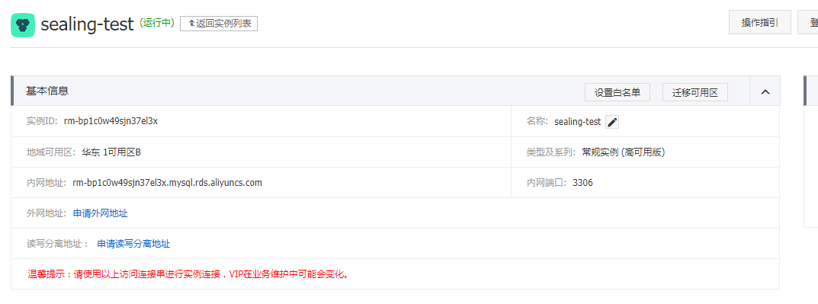

SLB：公网访问地址
 | https://slbnew.console.aliyun.com/?spm=5176.8465980.aliyun_sidebar.3.11c21450m5Awdq#/list/cn-hangzhou
 | 已经配置了这个slb到ecs_02\03的分发规则

ECS：上传文件
 | scp jdk文件所在目录 root@对端服务器IP：/home
 | 确保jdk文件所在服务器和所需安装jdk的服务器可以ping通（ping通则22端口可用）
 | 传输命令： scp jdk文件所在目录 root@对端服务器IP：/home ---该命令将jdk放置在/home路径下,该路根据情况自定

ECS管理控制台
 | https://ecs.console.aliyun.com/?spm=5176.2020520102.aliyun_sidebar.1.3eac1eb9L1bt9F#/server/region/cn-hangzhou

 | 用户名：root
 | 密码：

 | alisealing_sit_ecs_02 nginx
 | alisealing_sit_ecs_03 jdk
 | alisealing_sit_ecs_04 带外网IP，所有的应用包可以通过这台机器进行上传以后，在复制到目标服务器
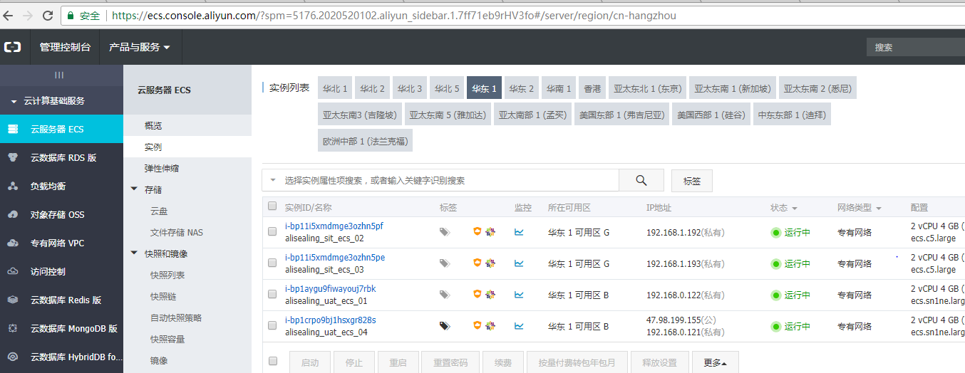

 | 实用命令 netstat -ntpl 查看端口运行情况 可以配合 ps -ef 判端口是否存活 进程是否假死

Nginx管理
 | systemctl start nginx.service
 | systemctl stop nginx.service
 | systemctl reload nginx.service
 | systemctl status nginx.service

阿里数据库创建
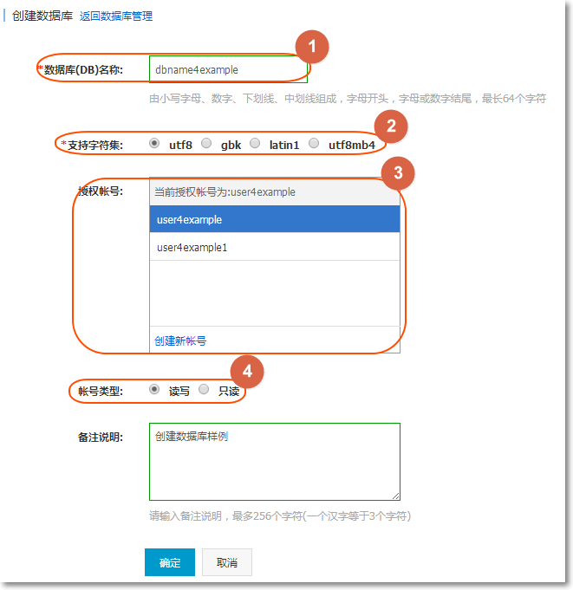
https://help.aliyun.com/document_detail/26190.html?spm=a2c4g.11186623.6.701.F7wAXR
操作步骤
 | 1.登录 RDS 管理控制台，选择目标实例。
 | 2.选择菜单中的 数据库管理，单击 创建数据库，如下图所示。

 | 3.输入要创建的数据库信息，单击 确定，如下图所示。

启动脚本编辑
1.查看JDK位置
 | 1.which java or whereis java
 | 2. ls -lrt /usr/bin/java

 | whereis java 也是如此，它本身不能定位到安装路径。可以通过上面例子去定位安装路径

2.编写启动脚本
#java env
#shell脚本有时候调用linux的环境变量会有问题，所以这里还是把用到的java环境再设置一下
export JAVA_HOME=/usr/java/jdk1.8.0_162
#app name 为了确保脚本通用
APP_NAME=sealing.eureka-0.0.1-SNAPSHOT
SERVICE_DIR=/home/javaCode
SERVICE_NAME=eureka-server
APP_JAR=$APP_NAME\.jar
#启动app的时候，将进程的pid保存在这里，方便以后杀死进程用
APP_PID=pid/$APP_NAME\.pid
cd $SERVICE_DIR
case "$1" in
start)
#/dev/null 就不会有nohup.out文件了。
nohup $JAVA_HOME/bin/java -Xms32m -Xmx128m -jar $APP_JAR >/dev/null 2>&1 &
#将pid写入文件
echo $! > $SERVICE_DIR/$APP_PID
echo "===== start $SERVICE_NAME"
;;
stop)
kill `cat $APP_PID`
#删除掉pid文件
rm -f $SERVICE_DIR/$APP_PID
#查看是不是杀死进程了
sleep 5
#获得进程号，复制号两边不能留空格
pid=`ps -ef | grep -w $SERVICE_NAME | grep -v grep | awk '{print $2}'`
#判断相等两边要留空格
if ["$pid" == ""];then
echo "=== kill successfully "
else
echo "===== kill fail and try to kill -9"
echo "==== the pid is $pid"
kill -9 $pid
fi
echo "stop finished"
;;
*)
echo "please use start or stop 参数"
;;
esac
exit 0

问题1 文件没有执行权限

 | 1.设置环境变量
 |  | 查询环境变量文件：whereis profile

 |  | 编辑配置文件
 |  | [root@izbp11i5xmdmge3ozhn5pez etc]# vim profile
 |  |  | export PATH=$PATH:$JAVA_HOME/bin:$JRE_HOME/bin:$TOMCAT_HOME/bin:/home

 |  | 环境变量触发
 |  | [root@izbp11i5xmdmge3ozhn5pez etc]# source ./profile

 | 2.执行命令chmod -R 777 *.sh；绿了，可以执行了

问题2 文件执行时，报换行错误

 | 因为你所处理的文件换行符是dos格式的”\r\n” ；
 | 可以使用cat -v 文件名 来查看换行符是否是，如果是上述的，则行结尾会是^m 需要转换成linux/unix格式的”\n”；

 | 具体转换办法就是转换换行符 。
 | 可以用sed命令处理一下文件，命令如下：
 | sed ‘s/\r//’ 原文件 >转换后文件 ；
 | sed 命令的参数中 ”代表决定引用参数，不允许参数中的值让shell解释，s代表替换 /后面跟的是被替换的内容，后面的//代表替换后的内容为空 ；
 | 推荐使用EditPlus或者UltraEdit,使用这些文本编辑工具，在保存时，可以选择保存的文字编码类型，比如选择UNIX格式换行符；
 | 我比较喜欢EditPlus的join lines功能，把多行的值变成一个逻辑行，便于写到shell脚本中作为循环的变量。

